Supuestos
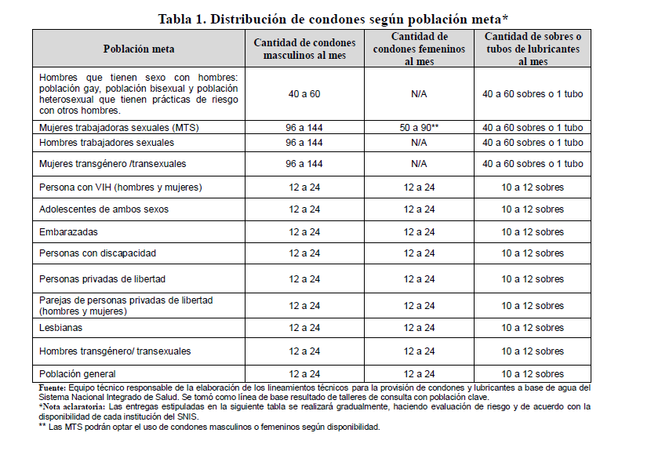

 | Fuente: Lineamiento de provisión de condones… Ministerio de Salud 2021.

 | Condones Masculinos | TRANS | MTS | HSH | HOMBRES VIH | MUJERES VIH | OTRAS ITS | PPE | POBLACIÓN GENERAL

Criterios según herramienta ONUSIDA | % Cobertura | 75% | 75% | 75% | 75% | 75% | 75% | 75% | 75% | Se mantiene cobertura
 | % Sexualmente Activa | 72% | 100% | 56.6% | 50.0% | 50.0% | 50.0% | 50.0% | 50.0% | Se mantienen criterios
 | % Uso de Condón (última relación sexual) | 75.0% | 85.0% | 57.0% | 50.0% | 50.0% | 50.0% | 50.0% | 30.0% | SIS-VICITS/eTab
 | % Meta | 40.7% | 63.8% | 24.2% | 18.8% | 18.8% | 18.8% | 18.8% | 11.2%
 | % Cobertura Condones Femenino | 35% | 35% | 35% | 35% | 35% | 35% | 35% | 35%
 | Aceptabilidad del uso | 0% | 10% | 0% | 3% | 5% | 5% | 5% | 5% | confirmar aceptabilidad
 | Condones Femeninos | 0.0% | 3.0% | 0.0% | 0.3% | 0.4% | 0.4% | 0.4% | 0.3%
 | 75% | 50% | 30% | 90% | 0% | 0% | 0% | 0% | 0% | Aceptabilidad
 | Lubricantes Sachet | 15.3% | 14.3% | 16.3% | 0.0% | 0.0% | 0.0% | 0.0% | 0.0%
 | 5% | 30% | 25% | 50% | 0% | 0% | 0% | 0% | 0%
 | Lubricantes Tubo | 0.6% | 0.8% | 0.6% | 0.0% | 0.0% | 0.0% | 0.0% | 0.0%

